標準様式案
 | 事業所記入欄
就労(予定)証明書
 | 田村市長
 |  |  |  |  |  |  |  |  | 証明日 |  |  | 令和 |  |  |  | 年 |  |  | 月 |  |  | 日
 |  |  |  |  |  |  |  |  | 事業所名
㊞
 |  |  |  |  |  |  |  |  | 代表者名
 |  |  |  |  |  |  |  |  | 所在地
 |  |  |  |  |  |  |  |  | 電話番号
 |  |  |  |  |  |  |  |  | 記入者名
 |  |  |  |  |  |  |  |  | 記入者連絡先

 | 下記の内容について、事実であることを証明いたします。
No. |  | 項目 | 記入欄
勤務先事業者に関する事項
※１
 | 1 | 業種 |  |  |  |  |  | （ ）
就労者に関する事項
 | 2 | ふりがな
 |  | 就労者氏名
 | 3 | 就労者住所
※２
就労状態等に関する事項
 | 4 | 雇用（予定）期間 |  |  |  |  |  | 年 |  | 月 |  | 日 |  | ～ |  |  |  |  | 年 |  | 月 |  | 日
 | 5 | 勤務先事業所名
 | 6 | 勤務先住所
 | 7 | 勤務先電話番号
※３
 | 8 | 雇用の形態 |  |  |  |  |  | （ ）
 | 9 | 就労時間 （固定就労の場合） | □月 □火 □水 □木 □金 □土 □日 □祝祭日 |  |  |  |  |  |  |  |  |  |  |  |  | 合計時間 |  |  |  | 時間 |  |  | 分
 |  |  | 平日 |  | 時 |  |  | 分 | ～ |  |  | 時 |  |  | 分
 |  |  | 土曜 |  | 時 |  |  | 分 | ～ |  |  | 時 |  |  | 分
※４
 |  |  | 日曜 |  | 時 |  |  | 分 | ～ |  |  | 時 |  |  | 分
 | 10 | 就労時間 （変則就労の場合） |  |  | 時間 |  | 分
 | 11 | 就労実績 |  | 年 |  | 月 |  |  |  | 年 |  | 月 |  |  |  | 年 |  | 月
 |  |  |  |  | 日／月 |  |  |  |  |  | 日／月 |  |  |  |  |  | 日／月
※５
 | 12 | 産前・産後休業の取得 |  |  |  |  |  | 年 |  | 月 |  | 日 | ～ |  |  |  |  |  | 年 |  | 月 |  | 日
※６
 | 13 | 育児休業の取得 （予定期間） |  |  |  |  |  | 年 |  | 月 |  | 日 | ～ |  |  |  |  |  | 年 |  | 月 |  | 日
 |  |  | 短縮可能時期 |  |  |  |  | 年 |  | 月 |  | 日 | 延長可能時期 |  |  |  |  |  | 年 |  | 月 |  | 日
 | 14 | 復職年月日 |  |  | 年 |  |  | 月 |  |  | 日
その他
 | 15 | 備考欄
 | 注）エクセルシートにより就労証明書を作成をする企業については※１～６をプルダウンリストから当てはまるものを選択すること。

 | ※ 以下 保護者記入欄

児童名 |  |  | 生年月日 | 年 |  | 月 |  | 日 | 児童福祉施設名
児童名 |  |  | 生年月日 | 年 |  | 月 |  | 日 | 児童福祉施設名
児童名 |  |  | 生年月日 | 年 |  | 月 |  | 日 | 児童福祉施設名

企業向説明
（裏）
「就労（予定）証明書」の記入について
（事業主の皆様へ）
○ 派遣社員の場合、枠内は派遣先について記入し、派遣元が証明してください。
○ 証明書を訂正する場合、二重線で抹消・加筆し、証明者（事業主）印と同一の訂正印を押印してください。訂正印のないもの、修正液等による修正がある場合、記入内容に不備のある書類として取り扱い再度提出を依頼する場合があります。
○ 破損などにより就労（予定）証明書が必要な場合は、田村市役所こども未来課又は各行政局又は各保育施設でお受け取りください。また、「田村市ウェブサイト」からダウンロードすることも可能です。
○ 証明内容に事実と相違する記載があった場合（虚偽証明）、入所承諾の取り消し、保育の実施の解除をすることがあります。
○ 内容確認等のため、問合せをさせていただくことがあります。
○ 記入に際し、御不明な点がございましたら、田村市こども未来課（℡0247-82-1000）へお問合せください。

（記入上の注意点）
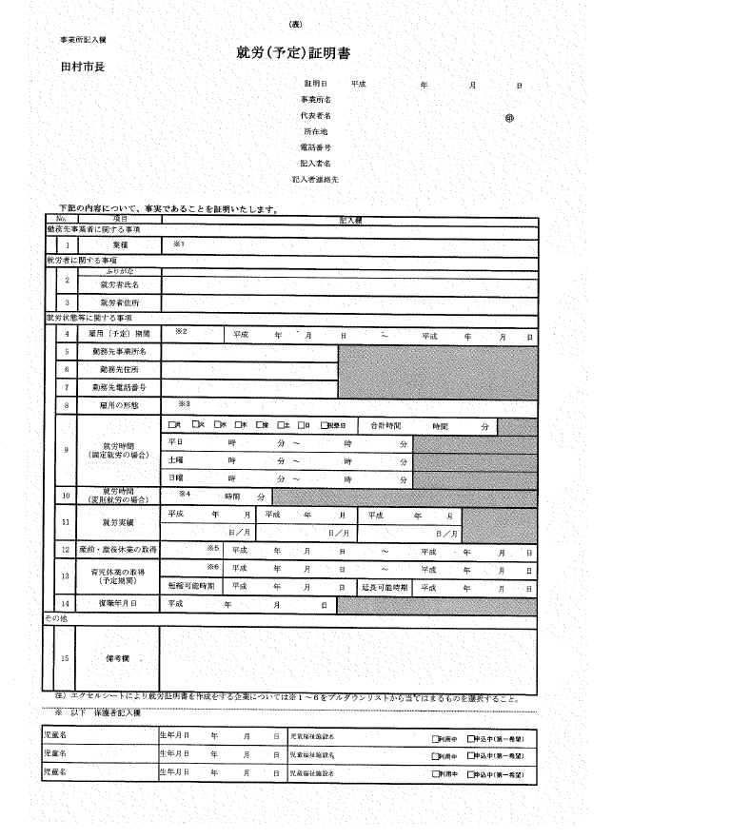
①「証明年月日」、「押印」の漏れがないようお願いします。支店等で勤務する場合、支店長・営業所長等の証明でも差し支えありません。
②勤務地が日々変わる場合は、「勤務地住所欄に主なエリア（船引町内など）をご記入ください。
③「就労日数・時間」は就業規則、労働契約に基づいてご記入ください。また、育児休業取得中の方、採用予定・保育所入所次第採用の方は、復職後又は就労開始後の見込みをご記入ください。
④「日数」は給与支払いの対象となる日数をご記入ください。（有給休暇を含みます）育児休業等で実績のない場合は、産休前３か月の状況をご記入ください。
⑤シフト勤務や不規則勤務等により就労日数・時間の記入が難しい場合や特記事項がある場合、「備考」欄へご記入ください。また、就労状況の正確な把握のため、勤務表等の提出をお願いすることがあります。
⑥保護者記入欄のためご記入不要です。

①

②

③

④
 | □月 □火 □水 □木 □金 □土 □日 □祝祭日

⑤

⑥

（自営業者の皆様へ）
○ 農業等の自営業者の方におかれましては、就労時間、就労実績をできるだけ詳細にご記入のうえ、該当地区民生委員 ○ に証明をいただいてください。
○ 民生委員様におかれましては、証明に際しましては備考欄への記名押印をお願いいたします。（下図参照） なお、内容に相違がないことを確認の上証明くださいますようお願いいたします。

